01 主界面

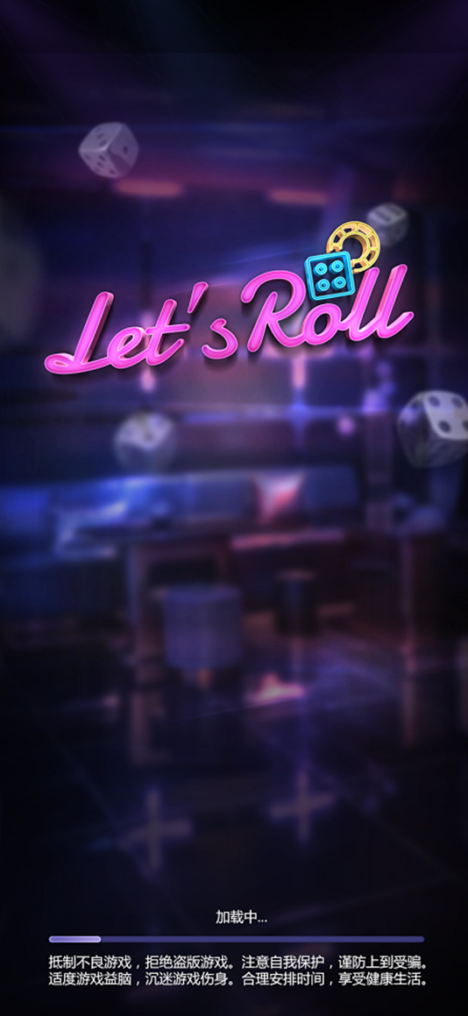
角色名
3
5
6
1
2
4
7
公告走马灯
8
1.角色头像，可更换，点击可进入个人中心界面 | 13.聊天框，点击展开全屏覆盖，里面包含多种频道
■ 用户第一次进入游戏时，自动分配一个系统头像

10
11
9
签到
活动
设置
 | 14.下方功能栏，包含【任务】、【排名】、【商城】、【好友】、【邮件】
2.性别显示 | ■ 点击进入相应的界面
■ 用户第一次进入游戏时，默认性别为男

 | 15.商城Icon设计要突出，区别与别的功能按钮
3.角色名称
吹牛
start
图标
12
4.VIP显示，点击进入VIP界面 | 1.1.1 资源信息控件
 | Ø 控件基础：
 | n 由货币数量、钻石数量组成。
5.金币数量展示 | Ø 控件逻辑：
 | n 货币Icon。
敬请期待
 | n 货币数量最多显示长度8位，5位数字，1位分割符，2位单位。
6.钻石数量展示 | n 钻石Icon。
 | n 钻石数量最多显示长度8位，5位数字，1位分割符，2位单位。
 | n 通用资源数值显示规则为：
7.加号，点击进入相应的充值界面 | Ø 小于等于5位数字时，千位用逗号分隔。显示“12,345“
 | Ø 等于6位数字时，除于1000，保留小数点后2位。
 | 1. “123,456”显示“123.45K“
8.公告走马灯，公告在此区域内滚动播放 | Ø 大于6位&小于等于9位时，除以1,000,000，保留小数点后2位。
 | 1. “1,234,567” 显示“1.23M“
 | 2. “12,345,678”显示“12.34M“
9.签到按钮，点击进入签到界面 | 3. “123,456,789”显示“123.45M“
 | Ø 大于9位&小于等于12位时, 除以1,000,000,000，保留小数点后2位。。
 | 1. “1,234,567,891”显示“1.23B“
10.活动按钮，点击进入活动界面 | 2. “12,345,678,912”显示“12.34B“
游客1：安安，有没有一起玩的
13
 | 3. “123,456,789,123”显示“123.45B“
游客2：没有
11.设置按钮，点击进入设置界面

15
14
12.玩法展示区，竖向排布，可以上下拖拉。界面内大约能显示4列，。初始版本只显示2排：【吹牛模式】和【敬请期待】
■ 增加【玩法图标】与【开始】按钮，整个横排均可点击，点击后进入游戏大厅

